Méthodologie
Pourquoi remplir ce document ?

En tant que porteur de projet de recherche, vous traitez potentiellement des données personnelles (ex. : informations sur des participants, partenaires, intervenants, ou même des chercheurs).
Le Règlement Général sur la Protection des Données (RGPD) impose à tout organisme (y compris les universités) de documenter, sécuriser et justifier la manière dont ces données sont collectées, utilisées et protégées.

Ce document a plusieurs objectifs :

1. Garantir la conformité légale
Assurer que votre projet respecte le RGPD et la loi Informatique et Libertés.
Prévenir les sanctions en cas de contrôle de la CNIL.

2. Protéger les personnes concernées
Garantir la confidentialité et la sécurité des données des participants, collaborateurs, partenaires.
Renforcer la confiance des participants.

3. Sécuriser vos travaux
Identifier et réduire les risques de fuite ou de perte de données.
Mettre en place des mesures de sécurité adaptées (hébergement sécurisé, chiffrement, accès restreint).

4. Faciliter la gestion administrative
Centraliser toutes les informations sur le traitement des données de votre projet.
Générer/Remplir une fiche de traitement RGPD utilisable pour le registre des traitements
Réaliser une Analyse d'Impact (AIPD (obligatoire pour les traitements sensibles)

Etes-vous concerné par ce document ?

Vous êtes concernés par ce document, dès lors que des données personnelles sont traitées.

Mais qu'est ce qu'une donnée personnelle ?

Une donnée personnelle est une information se rapportant à une personne physique identifiée ou identifiable, directement ou indirectement. Cela signifie qu’une donnée est personnelle dès qu’elle permet d’identifier une personne, seule ou par recoupement avec d’autres informations.

ØAttention certaines données sont dites sensibles et sont très encadrées . Il s'agit notamment de : Données de santé, données biométriques (empreinte digitale, reconnaissance faciale), origine raciale ou ethnique, opinions politiques, croyances religieuses, orientation sexuelle.

Exemples de données personnelles en recherche

Voici quelques exemple (non exhaustifs)

Données d'identifications directes : nom, prénom, pseudonyme unique, signature, adresse postale, email nominatif (professionnel ou personnel), numéro de téléphone, numéro de sécurité sociale, numéro de carte d’identité ou passeport, matricule interne, etc.
Données personnelles indirectes : âge, sexe, taille, poids, nombre d’enfants, statut marital, profession, fonction occupée, nom de l’employeur, adresse IP, identifiant de session, logs de navigation, habitudes d’achat, historique de navigation, localisation (GPS, adresse MAC), etc.
Recherche en santé : santé physique ou mentale d'une personne physique, NIR (numéro de sécurité sociale), résultats d’analyses biologiques, IRM, données de séquençage génétique, antécédents médicaux, données de dispositifs médicaux connectés (tensiomètre, pompe à insuline), etc.
Sciences sociales et humaines : Enregistrements d’entretiens, réponses à des questionnaires sociologiques, niveau d’éducation, profession, orientation religieuse, opinions politiques, habitudes de consommation, données d’enquêtes auprès d’élèves ou d’étudiants, etc.
Sciences cognitives / psychologie : Tests, vidéos d’expérience, enregistrements audio des réponses, données comportementales, données physiologiques (rythme cardiaque, mouvements oculaires), etc.
Études environnementales ou mobilité : Coordonnées GPS, trajets quotidiens, données issues de capteurs ou smartphones, localisation des domiciles.
Images / vidéos : Photos de participants, vidéos de comportements (ex. bébés, patients en rééducation), captures d’écran de visioconférences de recherche, etc.
Bases administratives ou académiques : Identifiant étudiant, numéro d’inscription, résultats académiques, données RH de chercheurs.

Points clés pour les chercheurs

ØIndirect ne veut pas dire anonyme : une donnée peut sembler neutre (poids, âge, ville), mais si elle permet de retrouver un participant (surtout dans un petit groupe), elle est personnelle.
ØLes données pseudonymisées (code à la place du nom) restent des données personnelles. Vous êtes donc concernés.
Ø Les données issues d’images médicales ou biologiques (ex. IRM, séquençage ADN) sont considérées comme hautement sensibles.
Ø Des données personnelles peuvent être récoltés par l'intermédiaire des outils que vous utilisez (Microsoft form par exemple utilise des cookies au travers de questionnaires, etc.). Il faut donc être attentif aux outils utilisés et vous référez à leur politique de confidentialité.

Si les données traitées dans l’étude sont anonymes, c’est-à-dire s’il est impossible d’identifier les personnes (suppression des nom, prénom, numéro d’identifiant, numéro de sécurité sociale, tables de concordance…) y compris en associant les données conservées entre elles (par exemple, association de l’adresse d’une personne avec sa date de naissance), le RGPD ne s’applique pas et vous n'êtes pas concerné. Pour vérifier ce point, vous pouvez vous renseigner ici : https://www.cnil.fr/fr/lanonymisation-de-donnees-personnelles.

Comment remplir ce document ?

Deux onglets sont à remplir :
1 - Traitement
2 - Fiche registre

1 - Conformité
L'objectif est de comprendre le cycle de vie de la donnée et de verifier la conformité au regard du RGPD et notamment des grands principes (Loyauté, transparence, légitimité, minimisation de la donnée, exactitude, droits des personnes, durées de conservation et sécurité). Vous devez : Remplir toutes les rubriques en grise dans la colonne "réponse du porteur" Vérifier que toutes les rubriques sont claires et complètes. Plus les éléments sont précis et détaillés plus l'analyse sera rapide et donc plus la validation sera rapide. Cette fiche sera utilisée comme preuve de conformité lors de contrôle CNIL.

2 - Fiche traitement
La fiche de traitement doit faire partie intégrante du registre des traitements de l'Université. Elle est absolument obligatoire.
Tous les éléments en gris sont à compléter. Certains éléments seront automatiquement inscrits lorsque vous remplirez la premiere partie .

A qui le transmettre ?

Le document est à renvoyer directement au délégué à la protection des données à l'adresse dpd@universite-paris-saclay.fr avec les éléments suivants :
Avec ce fichier, devront être joints :
- Le formulaire de consentement éclairé ou document d’information avec droit d’opposition
- Le formulaire de droit à l'image (si concerné)
- Les questionnaires, échelles, grilles d’entretien (si concerné)
- Toute autre information permettant de nous assurer de la conformité des éléments transmis sont appréciés

Le délégué à la protection des données de l'UPS s'engage à vous faire un retour sous 1 mois.

Le DPD vous renverra ce document une fois analysé avec nos recommandations et notre avis.

Autres formalités

Pour les recherches en santé, certaines formalités sont à réaliser auprès de la CNIL si votre recherche implique la personne humaine ou non (hors recherche interne) : https://www.cnil.fr/fr/recherches-sante-quelles-formalites

Référentiel
Si la recherche est qualifiée de recherche impliquant la personne humaine (RIPH)
MR-001 : Applicable aux recherches nécessitant le recueil de l'accord des personnes concernées pour réaliser la recherche.
MR-002 : Applicable aux recherches non interventionnelles de performances concernant les dispositifs médicaux de diagnostic in vitro.
MR-003 : Applicable aux recherches lesquelles la personne concernée ne s’oppose pas à participer après avoir été informé.
Si la recherche est qualifiée de recherche n’impliquant pas la personne humaine (RNIPH)
MR-004 : Applicable aux recherches, études ou évaluations ne répondant pas à la définition d’une recherche impliquant la personne humaine (études sur données prospectives ou rétrospectives).
MR-005 : Applicable aux recherches, études ou évaluations nécessitant l’accès aux données du PMSI et/ou des RPU par les établissements de santé et les fédérations hospitalières.
MR-006 : Applicable aux recherches, études ou évaluations nécessitant l’accès aux données du PMSI par les industriels de santé.
MR-007 Applicable aux recherches, études ou évaluations nécessitant l’accès à la base principale du SNDS par les organismes agissant dans le cadre de leur mission d’intérêt public.
MR-008 Applicable aux recherches, études ou évaluations nécessitant l’accès à la base principale du SNDS par les organismes agissant dans le cadre de leurs intérêts légitimes.

Pour toutes ces recherches : une déclaration de conformité à la MR* doit être faite avant le lancement de votre projet

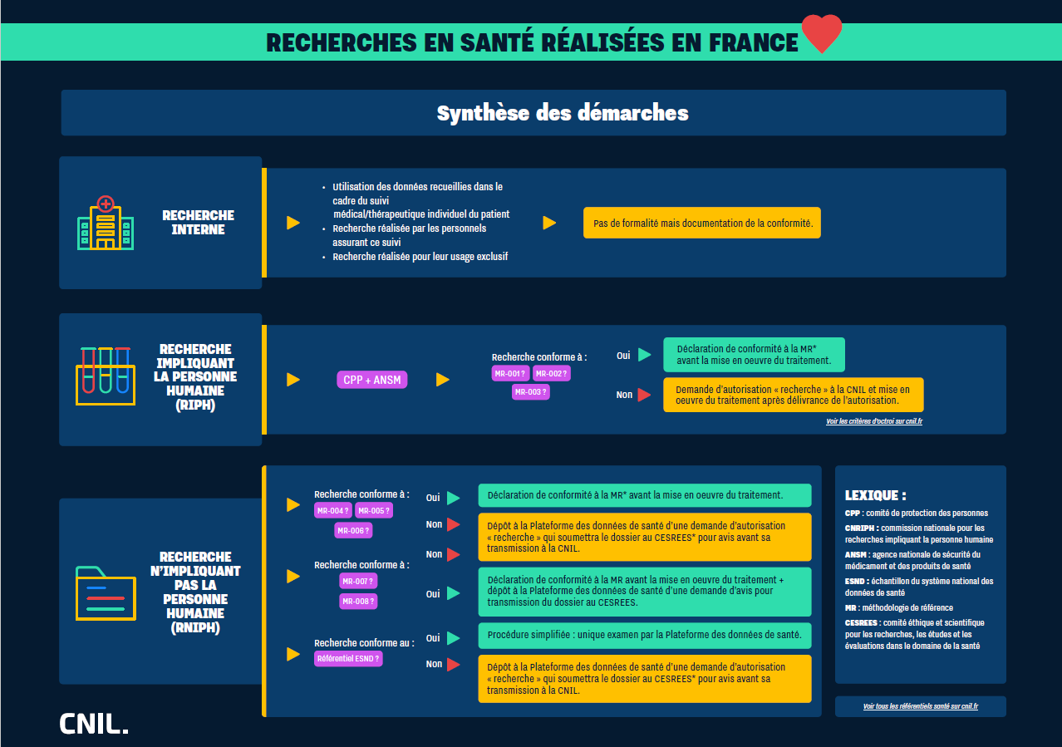

Pour en savoir plus : https://www.cnil.fr/fr/recherche-scientifique-hors-sante

